CO2-standarder
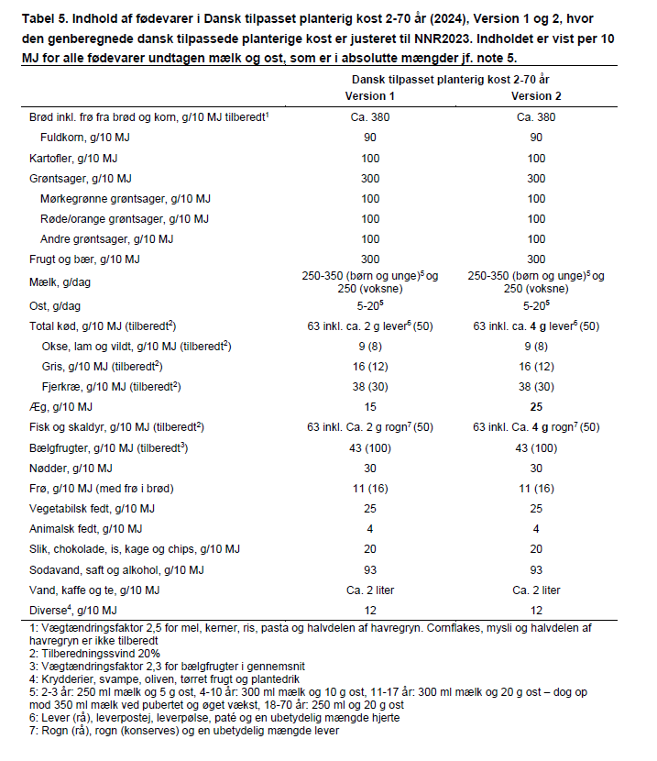
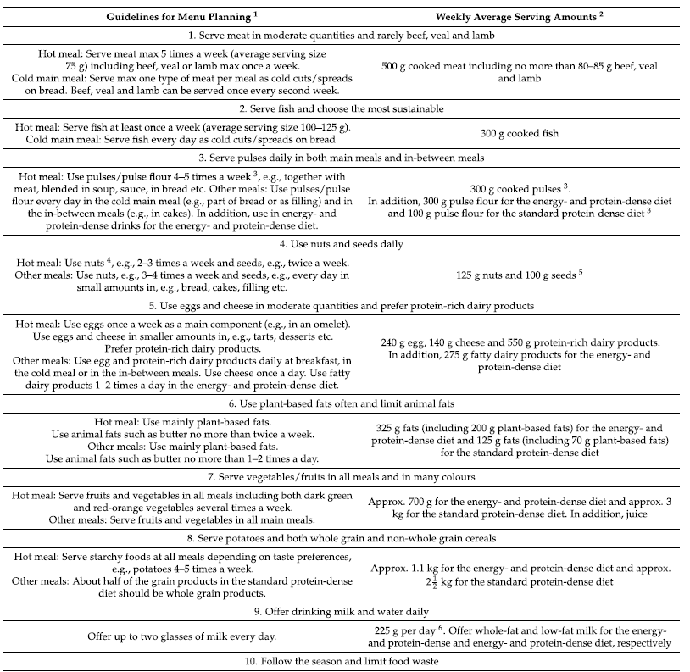
Denne skabelon kan du bruge til at tilpasse CO2-standarderne, så de passer til netop dit køkken og din produktion!
Inden du læser videre, anbefales det, at du læser "Baggrundsnotat for CO2-standarder" som kan findes lige her: regionh.dk/klimavenlighospitalskost.
Vejledning til skabelonen
For hver råvarekategori kan du både justere omregningsfaktoren (kolonne D) og CO2-tallet (kolonne E). Du skal kun redigere i de gule felter, da de øvrige kolonner justerer sig automatisk.
Omregningsfaktoren omregner fra den anbefalede tilberedte vægt til rå vægt, da den rå vægt i højere grad afspejler et køkkens indkøb af råvarer. I Baggrund for omregningsfaktor (kolonne H), er der redegjort for hver omregningsfaktor, så du kan vurdere, om den passer til dit køkkens indkøb eller om du skal justere på faktoren.
CO2-tallet for hver råvarekategori skal du skrive ind i de gule felter i enheden kg CO2 pr. kg fødevare. Dvs. hvis kartofler udleder 0,41 kg CO2 pr. kg fødevare, er det dette tal, du skriver ind i det gule felt ud for kategorien "Kartofler". CO2-tallene, som er anvendt, er fra CONCITO's Den Store Klimadatabase og under CO2-grundlag (kolonne G) fremgår det, hvad vi har baseret CO2-tallet på for de enkelte råvarekategorier. Hvis du bruger en anden klimadatabase eller vil bruge et anderledes CO2-grundlag, kan du derfor ændre på CO2-tallet i kolonne E.
Efter at have læst ovenstående, er du forhåbentlig klar til at lave dine egne tilpasninger til CO2-standarderne - og du er også velkommen til at bruge standarderne, som vi har beregnet dem her.
NB: CO2-standarderne er beregnet ud fra anbefalinger til voksne (18-70 år). Vægten er baseret på en ugekost. Nederst i arket, kan du se de faktatabeller, som ligger til grund for anbefalingerne og hvor mængdeangivelserne fremgår for hver råvarekategori.
God fornøjelse!

CO2-standard for hverdagskost

Råvarekategori | Vægt (g) | Vægt (kg) | Omregningsfaktor* | CO2-tal | CO2-aftryk total | CO2-grundlag | Baggrund for omregningsfaktor
Grøntsager og frugt | 4830 | 4.83 | 1.15 | 0.96 | 4.65 | Gennemsnit af frugt og grønt (minus færdigvarer) | Der er medregnet 15% rensesvind. Normalt estimeres et rensesvind på 20% på frugt og grønt gennemsnitligt, men 15% er valgt for at tage højde for en lille mængde indkøb af færdigsnittet frugt og grønt
Kartofler | 805 | 0.805 | 1.15 | 0.41 | 0.33 | Frisk kartoffel | Der er medregnet 15% rensesvind. Normalt estimeres et rensesvind på 20% på frugt og grønt gennemsnitligt, men 15% er valgt for at tage højde for en lille mængde indkøb af færdigsnittet frugt og grønt
Brød | 1176 | 1.18 | 0.70 | 1.09 | 1.28 | Gennemsnit af hvedebrød og rugbrød | Brød er omregnet til rå vægt med omregningsfaktoren 0,7, da det estimeres at ca. 70% af et brød består af tørre ingredienser (primært mel), mens de resterende 30% er vand
Øvrige kornprodukter | 462 | 0.46 | 1.00 | 2.00 | 0.92 | Gennemsnit af øvrige kornprodukter | Ingen omregningsfaktor, da denne mængde er angivet i rå vægt
Bælgfrugter | 304 | 0.30 | 0.43 | 2.84 | 0.86 | Gennemsnit af tørrede bælgfrugter | Den anbefalede tilberedte mængde bælgfrugter er omregnet til tørret produkt med faktoren 0,4 (vægtændringsfaktor: 2,3)
Oksekød | 70 | 0.07 | 1.25 | 54.86 | 3.84 | Gennemsnit af okseudskæringer (minus mørbrad) | Køkkenerne indkøber både tilberedt og råt kød, så derfor tillægges et tilberedningssvind på 25% for at tage højde for det differentierede indkøb
Grisekød | 105 | 0.11 | 1.25 | 4.51 | 0.47 | Gennemsnit af griseudskæringer (minus mørbrød) | Køkkenerne indkøber både tilberedt og råt kød, så derfor tillægges et tilberedningssvind på 25% for at tage højde for det differentierede indkøb
Fjerkræ | 263 | 0.26 | 1.25 | 3.90 | 1.02 | Gennemsnit af fjrerkræsudskæringer | Køkkenerne indkøber både tilberedt og råt kød, så derfor tillægges et tilberedningssvind på 25% for at tage højde for det differentierede indkøb
Fisk | 438 | 0.44 | 1.25 | 3.11 | 1.36 | Gennemsnit af fiskearter | Køkkenerne indkøber både tilberedt og rå fisk, så derfor tillægges et tilberedningssvind på 25% for at tage højde for det differentierede indkøb
Mejeri uden ost | 1750 | 1.75 | 1.00 | 0.58 | 1.02 | Gennemsnit af mælk og yoghurt | Ingen omregningsfaktor, da denne mængde er angivet i rå vægt
Ost | 140 | 0.14 | 1.00 | 3.51 | 0.49 | Gennemsnit af fast og blød ost | Ingen omregningsfaktor, da denne mængde er angivet i rå vægt
Æg | 175 | 0.18 | 1.00 | 0.97 | 0.17 | Æg | Ingen omregningsfaktor, da denne mængde er angivet i rå vægt
Planteolier | 175 | 0.18 | 1.00 | 4.00 | 0.70 | Gennemsnit af raps, oliven og solsikke | Ingen omregningsfaktor, da denne mængde er angivet i rå vægt
Animalsk fedt | 28 | 0.03 | 1.00 | 3.02 | 0.08 | Gennemsnit af smør, smørbar og vegansk smør | Ingen omregningsfaktor, da denne mængde er angivet i rå vægt
Nødder | 210 | 0.21 | 1.00 | 7.39 | 1.55 | Gennemsnit af nødder (minus kastanje) | Ingen omregningsfaktor, da denne mængde er angivet i rå vægt
Frø og kerner | 112 | 0.11 | 1.00 | 5.37 | 0.60 | Gennemsnit af frø og kerner | Ingen omregningsfaktor, da denne mængde er angivet i rå vægt
Slik | 140 | 0.14 | 1.00 | 3.69 | 0.52 | Gennemsnit af søde sager | Ingen omregningsfaktor, da denne mængde er angivet i rå vægt
Sodavand og saft | 651 | 0.65 | 1.00 | 0.62 | 0.40 | Gennemsnit af sodavand og saftevand | Ingen omregningsfaktor, da denne mængde er angivet i rå vægt
Diverse (krydderier, saucer m.m.) | 84 | 0.08 | 1.00 | 4.21 | 0.35 | Gennemsnit af krydderi, saucer m.m. | Ingen omregningsfaktor, da denne mængde er angivet i rå vægt
Total (uge) | 11917 | 11.92 |  |  | 20.64
Total (kg CO2/kg råvare) |  |  |  |  | 1.7

CO2-standard for næringstæt kost

Råvarekategori | Vægt (g) | Vægt (kg) | Omregningsfaktor* | CO2-tal | CO2-aftryk total | CO2-grundlag | Baggrund for omregningsfaktor
Grøntsager og frugt | 805 | 0.805 | 1.15 | 0.96 | 0.78 | Gennemsnit af frugt og grønt (minus færdigvarer) | Der er medregnet 15% rensesvind. Normalt estimeres et rensesvind på 20% på frugt og grønt gennemsnitligt, men 15% er valgt for at tage højde for en lille mængde indkøb af færdigsnittet frugt og grønt
Juice | 700 | 0.7 | 1.00 | 1.59 | 1.11 | Gennemsnit af frugtjuice | Ingen omregningsfaktor, da denne mængde er angivet i rå vægt
Kartofler | 402 | 0.40 | 1.15 | 0.41 | 0.17 | Frisk kartoffel | Der er medregnet 15% rensesvind. Normalt estimeres et rensesvind på 20% på frugt og grønt gennemsnitligt, men 15% er valgt for at tage højde for en lille mængde indkøb af færdigsnittet frugt og grønt
Kornprodukter | 300 | 0.30 | 0.40 | 2.00 | 0.60 | Gennemsnit af kornprodukter | Ingen omregningsfaktor, da denne mængde er angivet i rå vægt
Bælgfrugter | 130 | 0.13 | 0.43 | 2.84 | 0.37 | Gennemsnit af tørrede bælgfrugter | Den anbefalede tilberedte mængde bælgfrugter er omregnet til tørret produkt med faktoren 0,4 (vægtændringsfaktor: 2,3)
Oksekød | 100 | 0.10 | 1.25 | 54.86 | 5.49 | Gennemsnit af okseudskæringer (minus mørbrad) | Køkkenerne indkøber både tilberedt og råt kød, så derfor tillægges et tilberedningssvind på 25% for at tage højde for det differentierede indkøb
Grisekød | 263 | 0.26 | 1.25 | 4.51 | 1.18 | Gennemsnit af griseudskæringer (minus mørbrød) | Køkkenerne indkøber både tilberedt og råt kød, så derfor tillægges et tilberedningssvind på 25% for at tage højde for det differentierede indkøb
Fjerkræ | 263 | 0.263 | 1.25 | 3.90 | 1.02 | Gennemsnit af fjrerkræsudskæringer | Køkkenerne indkøber både tilberedt og råt kød, så derfor tillægges et tilberedningssvind på 25% for at tage højde for det differentierede indkøb
Fisk | 375 | 0.375 | 1.25 | 3.11 | 1.17 | Gennemsnit af fiskearter | Køkkenerne indkøber både tilberedt og rå fisk, så derfor tillægges et tilberedningssvind på 25% for at tage højde for det differentierede indkøb
Fede mejeriprodukter | 275 | 0.275 | 1.00 | 1.65 | 0.45 | Gennemsnit af creme fraiche og fløde | Ingen omregningsfaktor, da denne mængde er angivet i rå vægt
Drikkemælk | 1575 | 1.575 | 1.00 | 0.50 | 0.79 | Sødmælk | Ingen omregningsfaktor, da denne mængde er angivet i rå vægt
Proteinrige mejeriprodukter | 550 | 0.55 | 1.00 | 1.03 | 0.57 | Skyr | Ingen omregningsfaktor, da denne mængde er angivet i rå vægt
Ost | 140 | 0.14 | 1.00 | 3.51 | 0.49 | Gennemsnit af fast og blød ost | Ingen omregningsfaktor, da denne mængde er angivet i rå vægt
Æg | 240 | 0.24 | 1.00 | 0.97 | 0.23 | Æg | Ingen omregningsfaktor, da denne mængde er angivet i rå vægt
Planteolier | 200 | 0.20 | 1.00 | 4.00 | 0.80 | Gennemsnit af raps, oliven og solsikke | Ingen omregningsfaktor, da denne mængde er angivet i rå vægt
Animalsk fedt | 125 | 0.13 | 1.00 | 3.02 | 0.38 | Gennemsnit af smør, smørbar og vegansk smør | Ingen omregningsfaktor, da denne mængde er angivet i rå vægt
Nødder | 125 | 0.125 | 1.00 | 7.39 | 0.92 | Gennemsnit af nødder (minus kastanje) | Ingen omregningsfaktor, da denne mængde er angivet i rå vægt
Frø og kerner | 100 | 0.10 | 1.00 | 5.37 | 0.54 | Gennemsnit af frø og kerner | Ingen omregningsfaktor, da denne mængde er angivet i rå vægt
Proteinpulver | 300 | 0.30 | 1.00 | 9.00 | 2.70 | Letmælk ganget med 20 | Ingen omregningsfaktor, da denne mængde er angivet i rå vægt
Proteinrigt slik (fx proteinbar) | 140 | 0.14 | 1.00 | 4.60 | 0.64 | Proteinpulver delt med 2 | Ingen omregningsfaktor, da denne mængde er angivet i rå vægt
Sodavand og saftevand | 651 | 0.65 | 1.00 | 0.62 | 0.40 | Gennemsnit af sodavand og saftevand | Ingen omregningsfaktor, da denne mængde er angivet i rå vægt
Diverse (krydderier, saucer m.m.) | 84 | 0.08 | 1.00 | 4.21 | 0.35 | Gennemsnit af krydderi, saucer m.m. | Ingen omregningsfaktor, da denne mængde er angivet i rå vægt
Total (uge) | 7843 | 7.84 |  |  | 21.16
Total (kg CO2/kg råvare) |  |  |  |  | 2.7

Mængdeangivelser for De officielle kostråd
Version 2 er den nyeste udgave af anbefalingerne bag kostrådene
Mængdeangivelser for et eksempel på næringstæt kost
Fra artiklen Lassen et al. 2021 omtalt i "Baggrundsnotat til CO2-standarder"

